List1
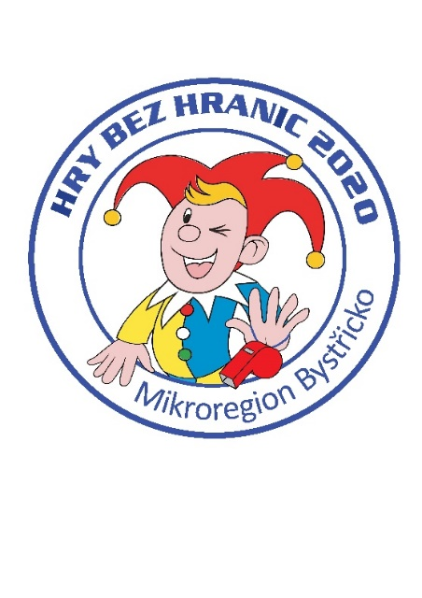
Hry bez hranic 2020
Jednotlivé položky |  | Cena 2019 | Cena 2020
Placky |  | 1,124 | 1,124
Trička a dárkové předměty |  | 24,422 | 35,100
Medaile |  | 521 | 408
Pohár pro Dolní Rožínku, podstavec k putovnímu poháru, štítky na pohár |  | 0 | 977
Finanční příspěvek na občerstvení |  | 5,000 | 5,000
Jmenovky pro rozhodčí, fixy, fólie |  | 80 | 805
Hrníčky/ručníky |  | 4,647 | 10,588
Dorty |  | 1,750 | 1,980
Náklady na akci celkem |  | 37,544 | 55,982
Dotace KV (Jednorázové akce) |  |  | 14,000
Hrníčky/ručníky |  | 4,647 | 10,588 | přefakturace obcím
Náklady MB |  | 32,897 | 31,394

 | Rozdíl | -1,503

